TRS
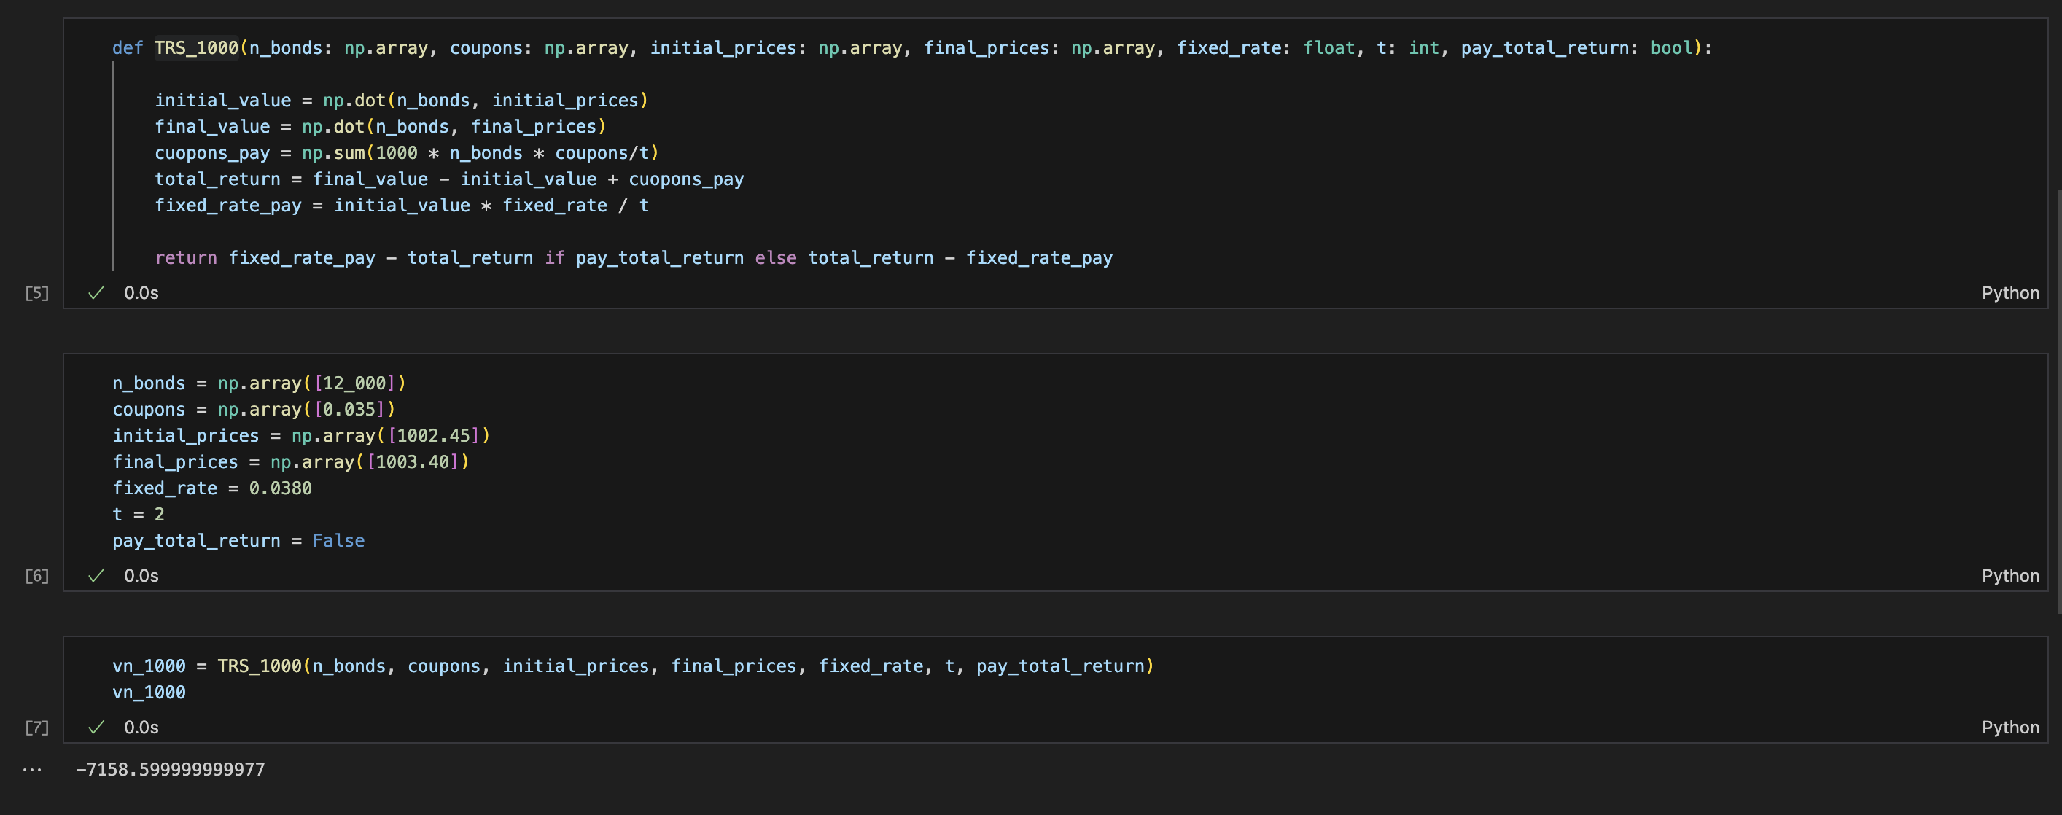
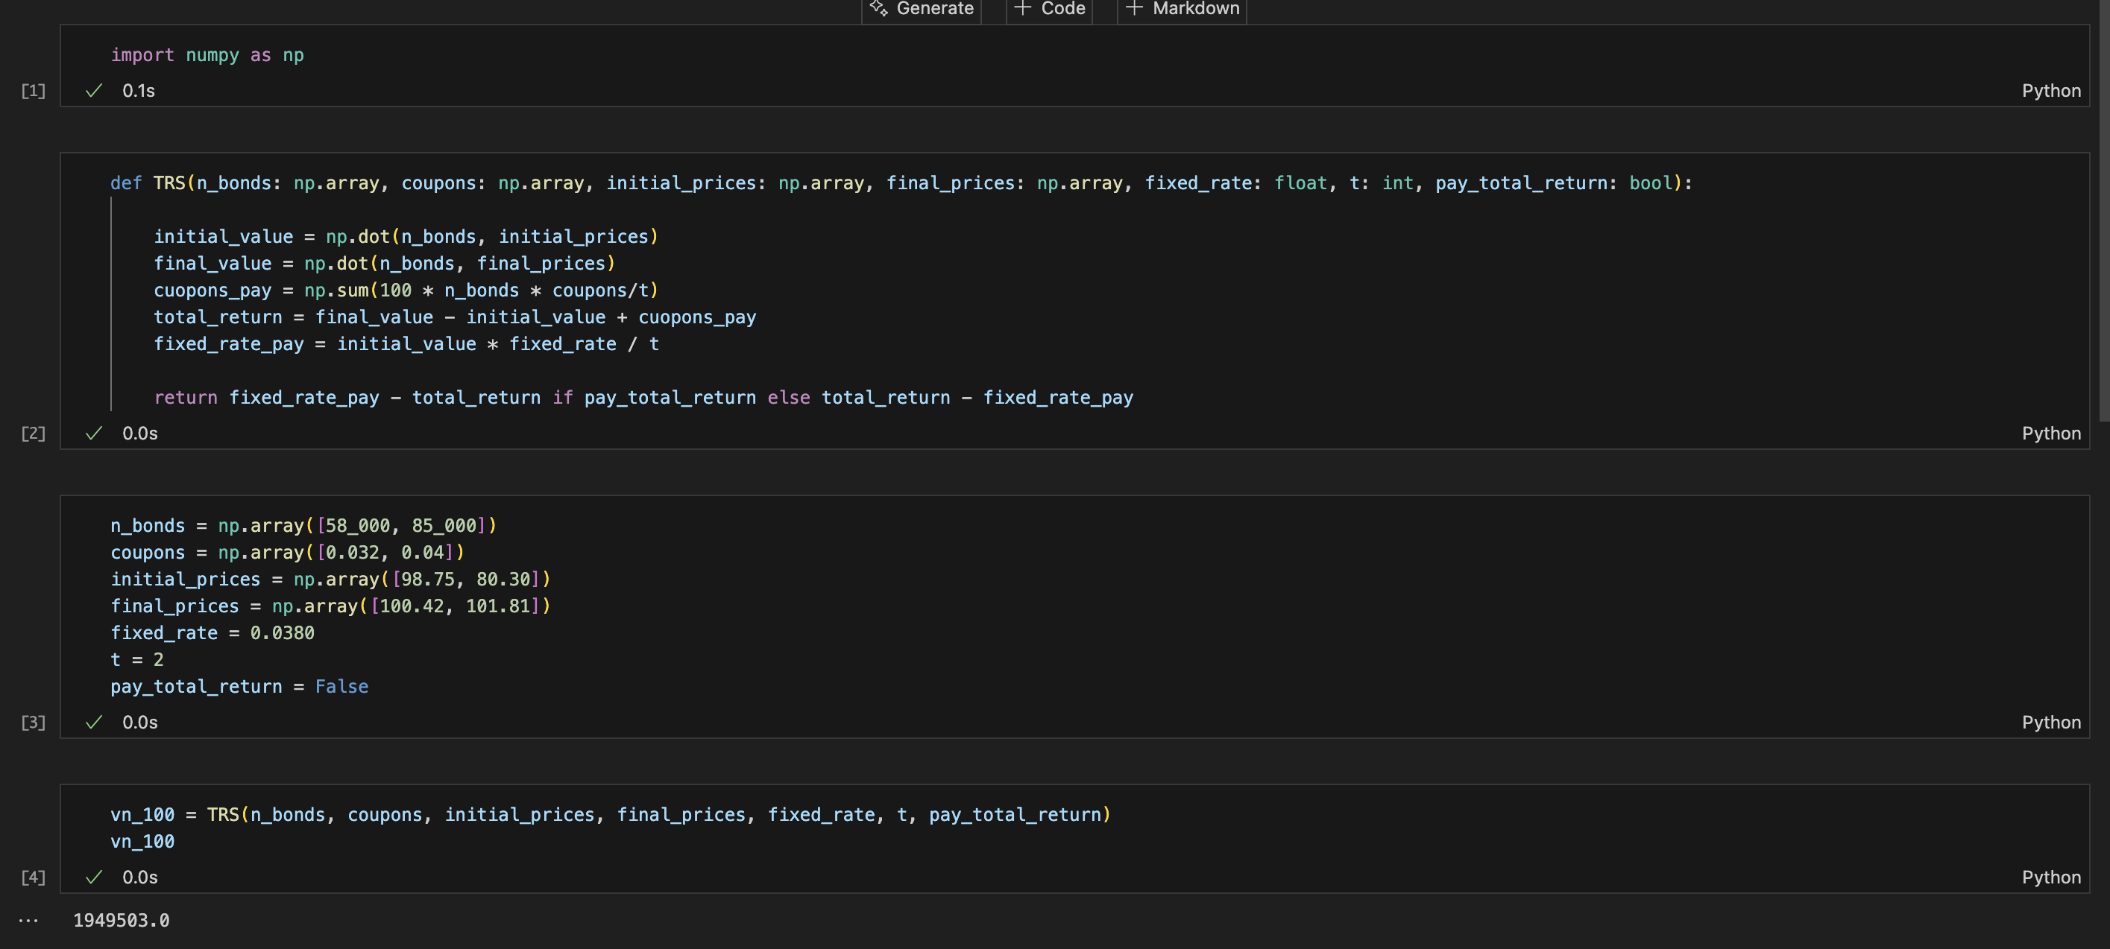
Bonos con valores nominales de 100
 | Total
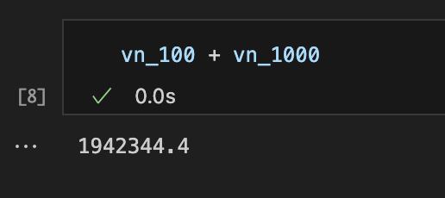

 | $1,942,344.40

Bonos con valores nominales de 1000

